様式0（更新）記入例
 |  |  |  |  |  |  |  |  |  |  |  |  |  |  |  |  |  |  |  |  |  |  |  |  |  |  |  |  |  | 様式０

 | 公共工事に関する調査及び設計等の品質確保に資する技術者資格登録 申請一覧 【登録更新用】
 |  |  |  |  |  |  |  |  |  |  |  |  |  |  |  |  |  |  | 令和○○年○○月○○日

 |  |  |  |  |  |  |  |  |  |  |  | 申請者の氏名又は名称 |  |  |  |  | ○○法人登録資格協会

 |  |  |  |  |  |  |  |  |  |  |  |  |  |  |  | ① |  |  |  |  |  |  |  |  |  | ② | ③ | ④ | ⑤ | ⑥ | ⑦ | ⑧
No. | 分類コードNo. | 点検・診断等業務 or 計画・調査・設計業務 or 横断型業務 | 施設分野等 | 業務 | 知識・技術を求める者 | 資格名称 | 様式 １ | 様式 ２－１ | 様式 ２－２ | 様式 ３ | 様式 ３－イ | 様式 ３－ロ | 様式 ３－ハ | 様式 ３－ニ | 様式 ３－ホ | 様式 ３－ヘ | 様式 ３－ト | 様式 ３－チ | 様式 ３－リ | 様式 ４ | 様式 ５ | 様式 ６ | 様式 ７ | 様式 ８ | 様式 １２ | 受験の手引き等 | 試験問題等の抜粋 | 試験問題等の一式 | 申請書類の原本Excel | 様式６の原本Excel | 様式０の原本Excel | 担当者連絡票Excel
 | ※自動入力 | ※プルダウン選択 | ※プルダウン選択 | ※プルダウン選択 | ※プルダウン選択

1 | 1-3-3-1 | 点検・診断等業務 | 堤防・河道 | 点検・診断 | 管理技術者 | ☆☆士（河川、砂防及び海岸・海洋） | ○ | ○ | ○ | ○ | ○ | ○ | ○ | ○ | ○ | ○ | ○ | ○ | 省略 | 省略 | 省略 | ○ | ○ | 省略 | ○ | ○ | ○ | ○ | ○ | ○ | ○ | ○
2 | 1-5-3-1 | 点検・診断等業務 | 砂防設備 | 点検・診断 | 管理技術者 | ☆☆士（河川、砂防及び海岸・海洋） | ○ | No.1 | No.1 | No.1 | No.1 | No.1 | No.1 | No.1 | No.1 | No.1 | No.1 | No.1 | 省略 | 省略 | 省略 | ○ | No.1 | 省略 | No.1 | No.1 | ○ | No.1 | ○ | ○ | No.1 | No.1
3 | 1-6-3-1 | 点検・診断等業務 | 地すべり防止施設 | 点検・診断 | 管理技術者 | ☆☆士（河川、砂防及び海岸・海洋） | ○ | No.1 | No.1 | No.1 | No.1 | No.1 | No.1 | No.1 | No.1 | No.1 | No.1 | No.1 | 省略 | 省略 | 省略 | ○ | No.1 | 省略 | No.1 | No.1 | ○ | No.1 | ○ | ○ | No.1 | No.1
4 | 1-8-3-1 | 点検・診断等業務 | 海岸堤防等 | 点検・診断 | 管理技術者 | ☆☆士（河川、砂防及び海岸・海洋） | ○ | No.1 | No.1 | No.1 | No.1 | No.1 | No.1 | No.1 | No.1 | No.1 | No.1 | No.1 | 省略 | 省略 | 省略 | ○ | No.1 | 省略 | No.1 | No.1 | ○ | No.1 | ○ | ○ | No.1 | No.1
5 | 2-13-4-5 | 計画・調査・設計業務 | 海岸 | 計画・調査・設計 | 管理技術者・照査技術者 | ☆☆士（河川、砂防及び海岸・海洋） | ○ | No.1 | No.1 | No.1 | No.1 | No.1 | No.1 | No.1 | No.1 | No.1 | No.1 | No.1 | 省略 | 省略 | 省略 | ○ | No.1 | 省略 | No.1 | No.1 | ○ | No.1 | ○ | ○ | No.1 | No.1
6 | 2-17-5-5 | 計画・調査・設計業務 | 港湾 | 計画・調査（全般） | 管理技術者・照査技術者 | ☆☆士（港湾及び空港） | ○ | No.1 | No.1 | ○ | ○ | ○ | ○ | ○ | ○ | ○ | ○ | ○ | 省略 | 省略 | 省略 | ○ | ○ | 省略 | ○ | No.1 | ○ | ○ | ○ | ○ | No.1 | No.1
7 | 2-17-3-5 | 計画・調査・設計業務 | 港湾 | 設計 | 管理技術者・照査技術者 | ☆☆士（港湾及び空港） | ○ | No.1 | No.1 | No.6 | No.6 | No.6 | No.6 | No.6 | No.6 | No.6 | No.6 | No.6 | 省略 | 省略 | 省略 | ○ | No.6 | 省略 | No.6 | No.1 | ○ | No.6 | ○ | ○ | No.1 | No.1
8 | 2-18-4-5 | 計画・調査・設計業務 | 空港 | 計画・調査・設計 | 管理技術者・照査技術者 | ☆☆士（港湾及び空港） | ○ | No.1 | No.1 | No.6 | No.6 | No.6 | No.6 | No.6 | No.6 | No.6 | No.6 | No.6 | 省略 | 省略 | 省略 | ○ | No.6 | 省略 | No.6 | No.1 | ○ | No.6 | ○ | ○ | No.1 | No.1
9
10
11
この４列は左から順にプルダウンリストから選択すること。
直接入力しないこと。
※プルダウンリストから選択しないと、左１列の分類コードNO.が自動表示できない。
申請する全ての資格名を記入すること。
提出書類に○印を記入すること。
複数の資格を同時に申請する場合や、同一の資格で複数の登録区分に申請する場合等、内容が同一で重複する書類はいずれかの申請書に添付すればよい。
その際、代表して添付する資格の「No.」欄の番号を記入すること。
提出を省略する書類は「省略」と記入すること。
12
右４列のプルダウンの選択が完成すると自動的に分類コードNo.がつくので、申請者は入力しないこと。
13
14
15
16
17
18
19
20
21
22
23
24
25
26
27
28
29
30
41件以上の資格を申請する場合は、様式0のワークシートをコピーして新たなワークシートを作成すること。
その際、№は41番以降の通し番号に書き換えること。
31
32
33
34
35
36
37
38
39
40

様式0（更新）
 |  |  |  |  |  |  |  |  |  |  |  |  |  |  |  |  |  |  |  |  |  |  |  |  |  |  |  |  |  | 様式０

 | 公共工事に関する調査及び設計等の品質確保に資する技術者資格登録 申請一覧 【登録更新用】 |  |  |  |  |  |  |  |  |  |  |  |  |  |  |  |  |  |  |  |  |  |  |  |  |  |  |  |  |  |  |  |  | 太線枠内は様式入力のためのデータ領域であるため、行・列の挿入・削除、データの編集は禁止
 |  |  |  |  |  |  |  |  |  |  |  |  |  |  |  |  |  |  | 令和○○年○○月○○日

 |  |  |  |  |  |  |  |  |  |  |  | 申請者の氏名又は名称 |  |  |  |  | ○○法人登録資格協会
 |  |  |  |  |  |  |  |  |  |  |  |  |  |  |  |  |  |  |  |  |  |  |  |  |  |  |  |  |  |  |  |  | 太線枠内は様式入力のためのデータ領域であるため、行・列の挿入・削除、データの編集は禁止
 |  |  |  |  |  |  |  |  |  |  |  |  |  |  |  | ① |  |  |  |  |  |  |  |  |  | ② | ③ | ④ | ⑤ | ⑥ | ⑦ | ⑧
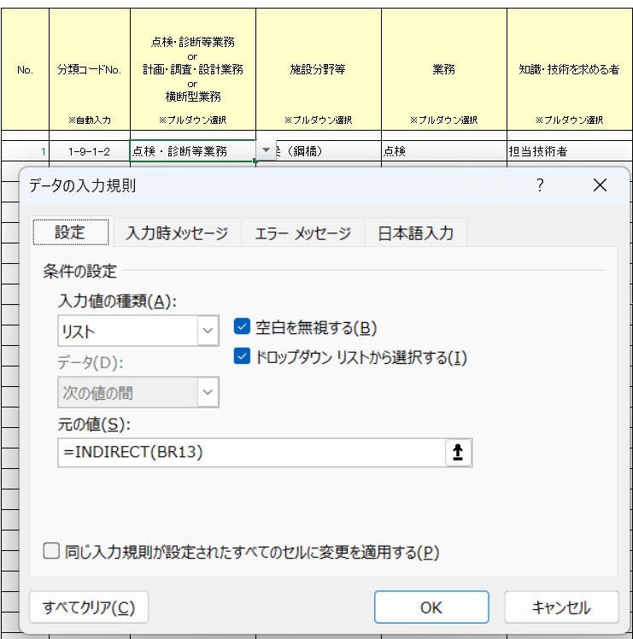
No. | 分類コードNo. | 点検・診断等業務 or 計画・調査・設計業務 or 横断型業務 | 施設分野等 | 業務 | 知識・技術を求める者 | 資格名称 | 様式 ９ | 様式 ２－１ | 様式 ２－２ | 様式 ３ | 様式 ３－イ | 様式 ３－ロ | 様式 ３－ハ | 様式 ３－ニ | 様式 ３－ホ | 様式 ３－ヘ | 様式 ３－ト | 様式 ３－チ | 様式 ３－リ | 様式 ４ | 様式 ５ | 様式 ６ | 様式 ７ | 様式 ８ | 様式 １２ | 受験の手引き等 | 試験問題等の抜粋集 | 試験問題等の一式 | 申請書類の原本Excel | 様式６の原本Excel | 様式０の原本Excel | 担当者連絡票Excel |  | 登録資格の全ての分類コード ※施設分野拡時の作業手順１： 施設分野拡充の都度、セル行の挿入を行う。 |  |  |  |  |  |  |  |  |  |  |  | C列に自動表示される分類コードの全ての組合せリスト ※施設分野拡時の作業手順２： 施設分野拡充の都度、セル行の挿入を行う。 |  |  |  |  |  |  | プルダウンリストの範囲 ※施設分野拡時の作業手順３： 施設分野拡充の都度、セル行の挿入を行いプルダウンリストを作成する。（青色のセルと水色のセル） |  |  |  |  |  |  |  | チェック |  | D列-E列-F列-G列 | 区分 プルダウンリスト名 indirect(BR13) | 施設分野 プルダウンリスト名 indirect(BS13) | 業務 プルダウンリスト名 indirect(BT13) | 求める者 プルダウンリスト名 indirect(BT13&BU13)
 | ※自動入力 | ※プルダウン選択 | ※プルダウン選択 | ※プルダウン選択 | ※プルダウン選択 |  |  |  |  |  |  |  |  |  |  |  |  |  |  |  |  |  |  |  |  |  |  |  |  |  |  |  |  |  |  |  |  |  |  |  |  |  |  |  |  | 区分 | 施設分野 | 業務 | 求める者 |  | C列に分類コードNo.を生成するvlookupリスト |  | 区分 |  | 施設分野 |  | 業務 |  | 求める者 |  |  |  | C列に分類コードNo.を検索するvlookupリスト

1 |  |  |  |  |  |  |  |  |  |  |  |  |  |  |  |  |  |  |  |  |  |  |  |  |  |  |  |  |  |  |  |  |  | 区分 | コード№ | プルダウンリスト名↓ | 施設分野 | コード№ | プルダウンリスト名↓ | 業務 | コード№ | プルダウンリスト名↓ | 知識・技術を求める者 | コード№ |  | 点検・診断等業務 | 土木機械設備 | 診断 | 管理技術者 | → | 点検・診断等業務-土木機械設備-診断-管理技術者 | 1-1-2-1 | プルダウンリスト名↓ | プルダウンリストの範囲↓ | プルダウンリスト名↓ | プルダウンリストの範囲↓ | プルダウンリスト名↓ | プルダウンリストの範囲↓ | プルダウンリスト名↓ | プルダウンリストの範囲↓ | チェック | 分野拡充時のプルダウンリストの作り方 | --- | _000区分 | #N/A | #N/A | #N/A | #N/A | D列（区分）のプルダウンリストの作り方
2 |  |  |  |  |  |  |  |  |  |  |  |  |  |  |  |  |  |  |  |  |  |  |  |  |  |  |  |  |  |  |  |  |  | 点検・診断等業務 | 1 | _100点検 | 土木機械設備 | 1 | _101土木機械 | 点検 | 1 | 1点検 | 管理技術者 | 1 | 管理 | 点検・診断等業務 | 公園施設（遊具） | 点検 | 管理技術者 | → | 点検・診断等業務-公園施設（遊具）-点検-管理技術者 | 1-2-1-1 | _000区分 | 点検・診断等業務 | _100点検 | 土木機械設備 | _101土木機械 | 診断 | _101土木機械2診断 | 管理技術者 | _100点検-_101土木機械-2診断-管理 | ①どこか空白セルを指定 | --- | _000区分 | #N/A | #N/A | #N/A | #N/A | ①D13セルを指定
3 |  |  |  |  |  |  |  |  |  |  |  |  |  |  |  |  |  |  |  |  |  |  |  |  |  |  |  |  |  |  |  |  |  | 計画・調査・設計業務 | 2 | _200計画 | 公園施設（遊具） | 2 | _102公園 | 診断 | 2 | 2診断 | 担当技術者 | 2 | 担当 | 点検・診断等業務 | 公園施設（遊具） | 点検 | 担当技術者 | → | 点検・診断等業務-公園施設（遊具）-点検-担当技術者 | 1-2-1-2 |  | 計画・調査・設計業務 |  | 公園施設（遊具） | _102公園 | 点検 | _102公園1点検 | 管理技術者 | _100点検-_102公園-1点検-管理 | ②「数式」→「名前の管理」→「名前の定義」 | --- | _000区分 | #N/A | #N/A | #N/A | #N/A | ②「データ」→「データの入力規則」
4 |  |  |  |  |  |  |  |  |  |  |  |  |  |  |  |  |  |  |  |  |  |  |  |  |  |  |  |  |  |  |  |  |  | 横断型業務 | 3 | _300横断 | 公園施設（樹木） | 19 | _119樹木 | 点検・診断 | 3 | 3点検診断 | 管理技術者・担当技術者 | 4 | 管理担当 | 点検・診断等業務 | 公園施設（遊具） | 診断 | 管理技術者 | → | 点検・診断等業務-公園施設（遊具）-診断-管理技術者 | 1-2-2-1 |  | 横断型業務 |  | 公園施設（樹木） |  | 診断 |  | 担当技術者 | _100点検-_102公園-1点検-担当 | ③「名前」にリスト名を入力（青色のセル） | --- | _000区分 | #N/A | #N/A | #N/A | #N/A | ③「入力値の種類」は「リスト」
5 |  |  |  |  |  |  |  |  |  |  |  |  |  |  |  |  |  |  |  |  |  |  |  |  |  |  |  |  |  |  |  |  |  |  |  |  | 堤防・河道 | 3 | _103堤防 | 計画策定（維持管理） | 4 | 4計画策定 |  |  |  | 点検・診断等業務 | 公園施設（遊具） | 診断 | 担当技術者 | → | 点検・診断等業務-公園施設（遊具）-診断-担当技術者 | 1-2-2-2 |  |  |  | 堤防・河道 |  |  | _102公園2診断 | 管理技術者 | _100点検-_102公園-2診断-管理 | ④「参照範囲」にプルダウンリストの範囲を入力（水色） | --- | _000区分 | #N/A | #N/A | #N/A | #N/A | ④「元の値」は「=indirect(BR13)」と入力
6 |  |  |  |  |  |  |  |  |  |  |  |  |  |  |  |  |  |  |  |  |  |  |  |  |  |  |  |  |  |  |  |  |  |  |  |  | 水道施設（水道管路施設を除く） | 20 | _120水道施設 | 設計（維持管理） | 5 | 5設計 |  |  |  | 点検・診断等業務 | 公園施設（樹木） | 点検 | 担当技術者 | → | 点検・診断等業務-公園施設（樹木）-点検-担当技術者 | 1-19-1-2 |  |  |  | 水道施設（水道管路施設を除く） |  |  |  | 担当技術者 | _100点検-_102公園-2診断-担当 |  | --- | _000区分 | #N/A | #N/A | #N/A | #N/A | ⑤D14セル以下にコピー・ペースト
7 |  |  |  |  |  |  |  |  |  |  |  |  |  |  |  |  |  |  |  |  |  |  |  |  |  |  |  |  |  |  |  |  |  |  |  |  | 水道管路施設（バルブ・その他の管路付属設備を含む） | 21 | _121水道管路 |  |  |  |  |  |  | 点検・診断等業務 | 公園施設（樹木） | 診断 | 担当技術者 | → | 点検・診断等業務-公園施設（樹木）-診断-担当技術者 | 1-19-2-2 |  |  |  | 水道管路施設（バルブ・その他の管路付属設備を含む） | _119樹木 | 点検 | _119樹木1点検 | 担当技術者 | _100点検-_119樹木-1点検-担当 |  | --- | _000区分 | #N/A | #N/A | #N/A | #N/A
8 |  |  |  |  |  |  |  |  |  |  |  |  |  |  |  |  |  |  |  |  |  |  |  |  |  |  |  |  |  |  |  |  |  |  |  |  | 下水道管路施設 | 4 | _104下水 |  |  |  |  |  |  | 点検・診断等業務 | 堤防・河道 | 点検・診断 | 管理技術者 | → | 点検・診断等業務-堤防・河道-点検・診断-管理技術者 | 1-3-3-1 |  |  |  | 下水道管路施設 |  | 診断 | _119樹木2診断 | 担当技術者 | _100点検-_119樹木-2診断-担当 |  | --- | _000区分 | #N/A | #N/A | #N/A | #N/A | E列（施設分野）のプルダウンリストの作り方
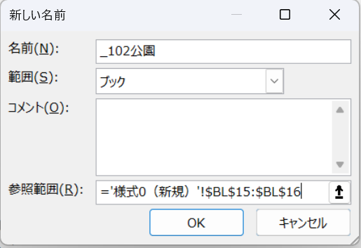
9 |  |  |  |  |  |  |  |  |  |  |  |  |  |  |  |  |  |  |  |  |  |  |  |  |  |  |  |  |  |  |  |  |  |  |  |  | 砂防設備 | 5 | _105砂防 |  |  |  |  |  |  | 点検・診断等業務 | 堤防・河道 | 点検・診断 | 担当技術者 | → | 点検・診断等業務-堤防・河道-点検・診断-担当技術者 | 1-3-3-2 |  |  |  | 砂防設備 | _103堤防 | 点検・診断 | _103堤防3点検診断 | 管理技術者 | _100点検-_103堤防-3点検診断-管理 |  | --- | _000区分 | #N/A | #N/A | #N/A | #N/A | ①E13セルを指定
10 |  |  |  |  |  |  |  |  |  |  |  |  |  |  |  |  |  |  |  |  |  |  |  |  |  |  |  |  |  |  |  |  |  |  |  |  | 地すべり防止施設 | 6 | _106地すべり |  |  |  |  |  |  | 点検・診断等業務 | 水道施設（水道管路施設を除く） | 点検・診断 | 管理技術者 | → | 点検・診断等業務-水道施設（水道管路施設を除く）-点検・診断-管理技術者 | 1-20-3-1 |  |  |  | 地すべり防止施設 |  |  |  | 担当技術者 | _100点検-_103堤防-3点検診断-担当 |  | --- | _000区分 | #N/A | #N/A | #N/A | #N/A | ②「データ」→「データの入力規則」
11 |  |  |  |  |  |  |  |  |  |  |  |  |  |  |  |  |  |  |  |  |  |  |  |  |  |  |  |  |  |  |  |  |  |  |  |  | 急傾斜地崩壊防止施設 | 7 | _107急傾斜地 |  |  |  |  |  |  | 点検・診断等業務 | 水道施設（水道管路施設を除く） | 点検・診断 | 担当技術者 | → | 点検・診断等業務-水道施設（水道管路施設を除く）-点検・診断-担当技術者 | 1-20-3-2 |  |  |  | 急傾斜地崩壊防止施設 | _120水道施設 | 点検・診断 | _120水道施設3点検診断 | 管理技術者 | _100点検-_120水道施設-3点検診断-管理 |  | --- | _000区分 | #N/A | #N/A | #N/A | #N/A | ③「入力値の種類」は「リスト」
12 |  |  |  |  |  |  |  |  |  |  |  |  |  |  |  |  |  |  |  |  |  |  |  |  |  |  |  |  |  |  |  |  |  |  |  |  | 海岸堤防等 | 8 | _108海岸 |  |  |  |  |  |  | 点検・診断等業務 | 水道管路施設（バルブ・その他の管路付属設備を含む） | 点検・診断 | 管理技術者 | → | 点検・診断等業務-水道管路施設（バルブ・その他の管路付属設備を含む）-点検・診断-管理技術者 | 1-21-3-1 |  |  |  | 海岸堤防等 |  |  |  | 担当技術者 | _100点検-_120水道施設-3点検診断-担当 |  | --- | _000区分 | #N/A | #N/A | #N/A | #N/A | ④「元の値」は「=indirect(BS13)」と入力
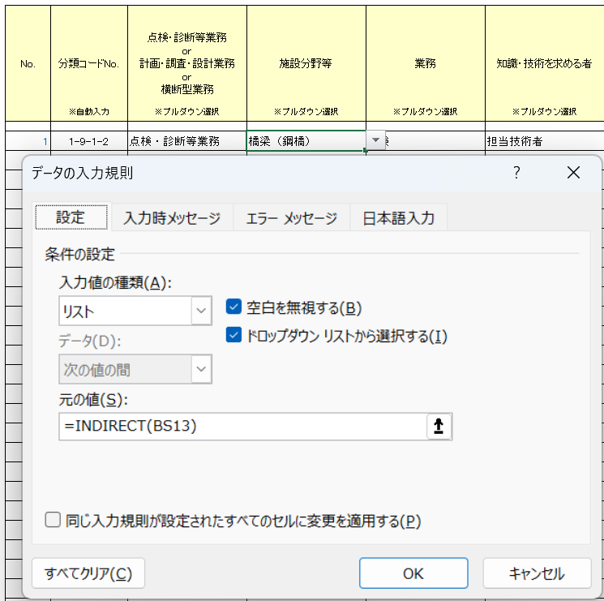
13 |  |  |  |  |  |  |  |  |  |  |  |  |  |  |  |  |  |  |  |  |  |  |  |  |  |  |  |  |  |  |  |  |  |  |  |  | 橋梁（鋼橋） | 9 | _109鋼橋 |  |  |  |  |  |  | 点検・診断等業務 | 水道管路施設（バルブ・その他の管路付属設備を含む） | 点検・診断 | 担当技術者 | → | 点検・診断等業務-水道管路施設（バルブ・その他の管路付属設備を含む）-点検・診断-担当技術者 | 1-21-3-2 |  |  |  | 橋梁（鋼橋） | _121水道管路 | 点検・診断 | _121水道管路3点検診断 | 管理技術者 | _100点検-_121水道管路-3点検診断-管理 |  | --- | _000区分 | #N/A | #N/A | #N/A | #N/A | ⑤D14セル以下にコピー・ペースト
14 |  |  |  |  |  |  |  |  |  |  |  |  |  |  |  |  |  |  |  |  |  |  |  |  |  |  |  |  |  |  |  |  |  |  |  |  | 橋梁（コンクリート橋） | 10 | _110Con橋 |  |  |  |  |  |  | 点検・診断等業務 | 下水道管路施設 | 点検・診断 | 管理技術者 | → | 点検・診断等業務-下水道管路施設-点検・診断-管理技術者 | 1-4-3-1 |  |  |  | 橋梁（コンクリート橋） |  |  |  | 担当技術者 | _100点検-_121水道管路-3点検診断-担当 |  | --- | _000区分 | #N/A | #N/A | #N/A | #N/A
15 |  |  |  |  |  |  |  |  |  |  |  |  |  |  |  |  |  |  |  |  |  |  |  |  |  |  |  |  |  |  |  |  |  |  |  |  | 橋梁（鋼・コンクリート以外の橋） | 18 | _118鋼Con橋以外 |  |  |  |  |  |  | 点検・診断等業務 | 下水道管路施設 | 点検 | 担当技術者 | → | 点検・診断等業務-下水道管路施設-点検-担当技術者 | 1-4-1-2 |  |  |  | 橋梁（鋼・コンクリート以外の橋） | _104下水 | 点検・診断 | _104下水3点検診断 | 管理技術者 | _100点検-_104下水-3点検診断-管理 |  | --- | _000区分 | #N/A | #N/A | #N/A | #N/A | F列（業務）のプルダウンリストの作り方
16 |  |  |  |  |  |  |  |  |  |  |  |  |  |  |  |  |  |  |  |  |  |  |  |  |  |  |  |  |  |  |  |  |  |  |  |  | トンネル | 11 | _111トンネル |  |  |  |  |  |  | 点検・診断等業務 | 砂防設備 | 点検・診断 | 管理技術者 | → | 点検・診断等業務-砂防設備-点検・診断-管理技術者 | 1-5-3-1 |  |  |  | トンネル |  | 点検 | _104下水1点検 | 担当技術者 | _100点検-_104下水-1点検-担当 |  | --- | _000区分 | #N/A | #N/A | #N/A | #N/A | ①F13セルを指定
17 |  |  |  |  |  |  |  |  |  |  |  |  |  |  |  |  |  |  |  |  |  |  |  |  |  |  |  |  |  |  |  |  |  |  |  |  | 道路土工構造物（土工） | 16 | _116道路土工 |  |  |  |  |  |  | 点検・診断等業務 | 地すべり防止施設 | 点検・診断 | 管理技術者 | → | 点検・診断等業務-地すべり防止施設-点検・診断-管理技術者 | 1-6-3-1 |  |  |  | 道路土工構造物（土工） | _105砂防 | 点検・診断 | _105砂防3点検診断 | 管理技術者 | _100点検-_105砂防-3点検診断-管理 |  | --- | _000区分 | #N/A | #N/A | #N/A | #N/A | ②「データ」→「データの入力規則」
18 |  |  |  |  |  |  |  |  |  |  |  |  |  |  |  |  |  |  |  |  |  |  |  |  |  |  |  |  |  |  |  |  |  |  |  |  | 道路土工構造物（シェッド・大型カルバート等） | 17 | _117シェッド等 |  |  |  |  |  |  | 点検・診断等業務 | 急傾斜地崩壊防止施設 | 点検・診断 | 管理技術者 | → | 点検・診断等業務-急傾斜地崩壊防止施設-点検・診断-管理技術者 | 1-7-3-1 |  |  |  | 道路土工構造物（シェッド・大型カルバート等） | _106地すべり | 点検・診断 | _106地すべり3点検診断 | 管理技術者 | _100点検-_106地すべり-3点検診断-管理 | 既存のプルダウンリストの修正 | --- | _000区分 | #N/A | #N/A | #N/A | #N/A | ③「入力値の種類」は「リスト」
19 |  |  |  |  |  |  |  |  |  |  |  |  |  |  |  |  |  |  |  |  |  |  |  |  |  |  |  |  |  |  |  |  |  |  |  |  | 舗装 | 14 | _114舗装 |  |  |  |  |  |  | 点検・診断等業務 | 海岸堤防等 | 点検・診断 | 管理技術者 | → | 点検・診断等業務-海岸堤防等-点検・診断-管理技術者 | 1-8-3-1 |  |  |  | 舗装 | _107急傾斜地 | 点検・診断 | _107急傾斜地3点検診断 | 管理技術者 | _100点検-_107急傾斜地-3点検診断-管理 | ①どこか空白セルを指定 | --- | _000区分 | #N/A | #N/A | #N/A | #N/A | ④「元の値」は「=indirect(BT13)」と入力
20 |  |  |  |  |  |  |  |  |  |  |  |  |  |  |  |  |  |  |  |  |  |  |  |  |  |  |  |  |  |  |  |  |  |  |  |  | 小規模附属物 | 15 | _115小規模 |  |  |  |  |  |  | 点検・診断等業務 | 橋梁（鋼橋） | 点検 | 担当技術者 | → | 点検・診断等業務-橋梁（鋼橋）-点検-担当技術者 | 1-9-1-2 |  |  |  | 小規模附属物 | _108海岸 | 点検・診断 | _108海岸3点検診断 | 管理技術者 | _100点検-_108海岸-3点検診断-管理 | ②「数式」→「名前の管理」 | --- | _000区分 | #N/A | #N/A | #N/A | #N/A | ⑤D14セル以下にコピー・ペースト
21 |  |  |  |  |  |  |  |  |  |  |  |  |  |  |  |  |  |  |  |  |  |  |  |  |  |  |  |  |  |  |  |  |  |  |  |  | 港湾施設 | 12 | _112港湾 |  |  |  |  |  |  | 点検・診断等業務 | 橋梁（鋼橋） | 診断 | 担当技術者 | → | 点検・診断等業務-橋梁（鋼橋）-診断-担当技術者 | 1-9-2-2 |  |  |  | 港湾施設 | _109鋼橋 | 点検 | _109鋼橋1点検 | 担当技術者 | _100点検-_109鋼橋-1点検-担当 | ③修正するリストを選択し「編集」 | --- | _000区分 | #N/A | #N/A | #N/A | #N/A
22 |  |  |  |  |  |  |  |  |  |  |  |  |  |  |  |  |  |  |  |  |  |  |  |  |  |  |  |  |  |  |  |  |  |  |  |  | 空港施設 | 13 | _113空港 |  |  |  |  |  |  | 点検・診断等業務 | 橋梁（コンクリート橋） | 点検 | 担当技術者 | → | 点検・診断等業務-橋梁（コンクリート橋）-点検-担当技術者 | 1-10-1-2 |  |  |  | 空港施設 |  | 診断 | _109鋼橋2診断 | 担当技術者 | _100点検-_109鋼橋-2診断-担当 |  | --- | _000区分 | #N/A | #N/A | #N/A | #N/A | G列（求める者）のプルダウンリストの作り方
23 |  |  |  |  |  |  |  |  |  |  |  |  |  |  |  |  |  |  |  |  |  |  |  |  |  |  |  |  |  |  |  |  |  |  |  |  |  |  |  |  |  |  |  |  |  | 点検・診断等業務 | 橋梁（コンクリート橋） | 診断 | 担当技術者 | → | 点検・診断等業務-橋梁（コンクリート橋）-診断-担当技術者 | 1-10-2-2 |  |  |  | － | _110Con橋 | 点検 | _110Con橋1点検 | 担当技術者 | _100点検-_110Con橋-1点検-担当 |  | --- | _000区分 | #N/A | #N/A | #N/A | #N/A | ①G13セルを指定
24 |  |  |  |  |  |  |  |  |  |  |  |  |  |  |  |  |  |  |  |  |  |  |  |  |  |  |  |  |  |  |  |  |  |  |  |  | 施設分野 | コード№ | プルダウンリスト名↓ | 業務 | コード№ | プルダウンリスト名↓ | 知識・技術を求める者 | コード№ |  | 点検・診断等業務 | 橋梁（鋼・コンクリート以外の橋） | 点検 | 担当技術者 | → | 点検・診断等業務-橋梁（鋼・コンクリート以外の橋）-点検-担当技術者 | 1-18-1-2 |  |  |  |  |  | 診断 | _110Con橋2診断 | 担当技術者 | _100点検-_110Con橋-2診断-担当 |  | --- | _000区分 | #N/A | #N/A | #N/A | #N/A | ②「データ」→「データの入力規則」
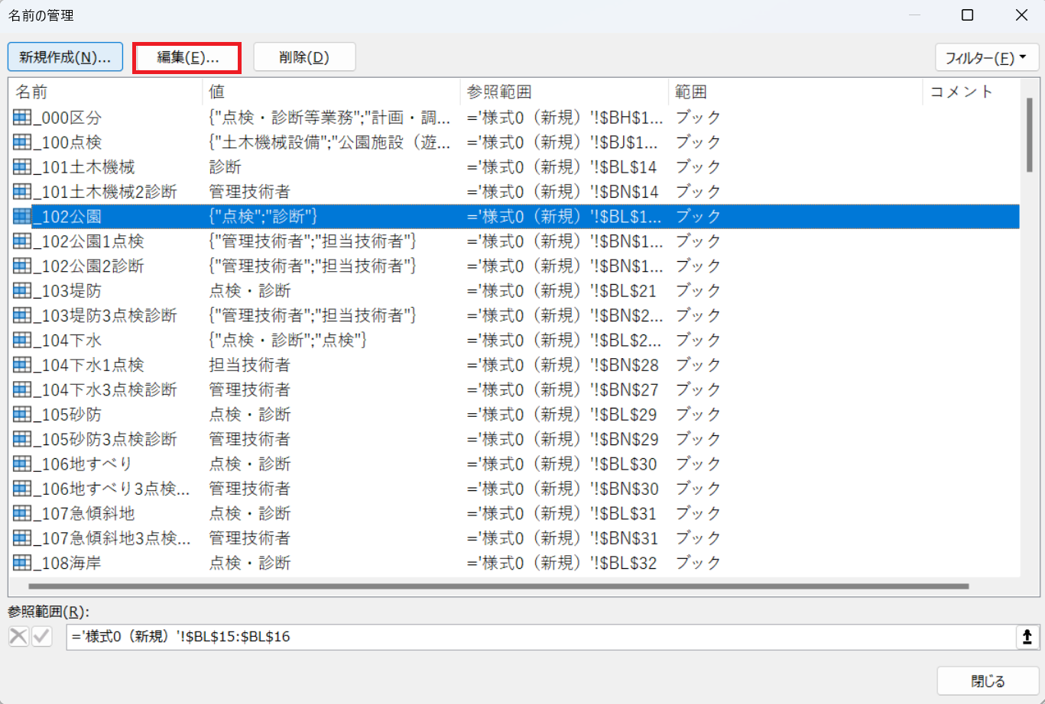
25 |  |  |  |  |  |  |  |  |  |  |  |  |  |  |  |  |  |  |  |  |  |  |  |  |  |  |  |  |  |  |  |  |  |  |  |  | 地質・土質 | 1 | _201地質 | 計画 | 1 | 1計画 | 管理技術者 | 1 | 管理 | 点検・診断等業務 | 橋梁（鋼・コンクリート以外の橋） | 診断 | 担当技術者 | → | 点検・診断等業務-橋梁（鋼・コンクリート以外の橋）-診断-担当技術者 | 1-18-2-2 |  |  |  |  | _118鋼Con橋以外 | 点検 | _118鋼Con橋以外1点検 | 担当技術者 | _100点検-_118鋼Con橋以外-1点検-担当 |  | --- | _000区分 | #N/A | #N/A | #N/A | #N/A | ③「入力値の種類」は「リスト」
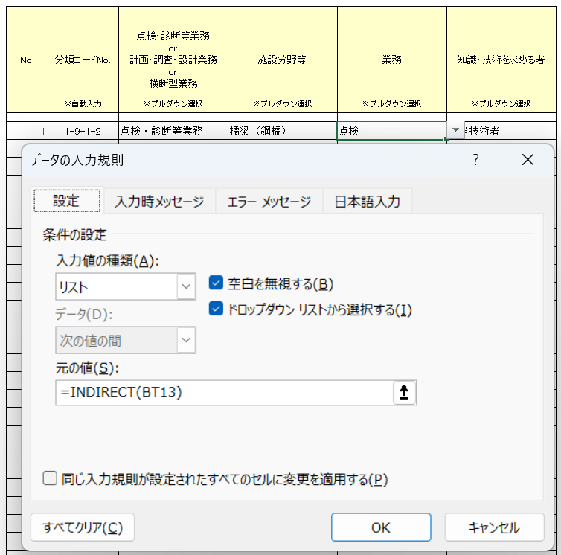
26 |  |  |  |  |  |  |  |  |  |  |  |  |  |  |  |  |  |  |  |  |  |  |  |  |  |  |  |  |  |  |  |  |  |  |  |  | 宅地防災 | 19 | _219宅地 | 調査 | 2 | 2調査 | 担当技術者 | 2 | 担当 | 点検・診断等業務 | トンネル | 点検 | 担当技術者 | → | 点検・診断等業務-トンネル-点検-担当技術者 | 1-11-1-2 |  |  |  |  |  | 診断 | _118鋼Con橋以外2診断 | 担当技術者 | _100点検-_118鋼Con橋以外-2診断-担当 |  | --- | _000区分 | #N/A | #N/A | #N/A | #N/A | ④「元の値」は「=indirect(BT13&BU13)」と入力
27 |  |  |  |  |  |  |  |  |  |  |  |  |  |  |  |  |  |  |  |  |  |  |  |  |  |  |  |  |  |  |  |  |  |  |  |  | 建設環境 | 2 | _202建設環境 | 設計 | 3 | 3設計 | 照査技術者 | 3 | 照査 | 点検・診断等業務 | トンネル | 診断 | 担当技術者 | → | 点検・診断等業務-トンネル-診断-担当技術者 | 1-11-2-2 |  |  |  |  | _111トンネル | 点検 | _111トンネル1点検 | 担当技術者 | _100点検-_111トンネル-1点検-担当 |  | --- | _000区分 | #N/A | #N/A | #N/A | #N/A | ⑤D14セル以下にコピー・ペースト
28 |  |  |  |  |  |  |  |  |  |  |  |  |  |  |  |  |  |  |  |  |  |  |  |  |  |  |  |  |  |  |  |  |  |  |  |  | 地籍調査 | 20 | _220地籍 | 計画・調査・設計 | 4 | 4計調設 | 管理技術者・照査技術者 | 5 | 管理照査 | 点検・診断等業務 | 道路土工構造物（土工） | 点検 | 担当技術者 | → | 点検・診断等業務-道路土工構造物（土工）-点検-担当技術者 | 1-16-1-2 |  |  |  |  |  | 診断 | _111トンネル2診断 | 担当技術者 | _100点検-_111トンネル-2診断-担当 |  | --- | _000区分 | #N/A | #N/A | #N/A | #N/A
29 |  |  |  |  |  |  |  |  |  |  |  |  |  |  |  |  |  |  |  |  |  |  |  |  |  |  |  |  |  |  |  |  |  |  |  |  | 電気施設・通信施設・制御処理システム | 3 | _203電気 | 計画・調査（全般） | 5 | 5計調全般 | 管理技術者又は主任技術者 | 1 | 管理 | 点検・診断等業務 | 道路土工構造物（土工） | 診断 | 担当技術者 | → | 点検・診断等業務-道路土工構造物（土工）-診断-担当技術者 | 1-16-2-2 |  |  |  |  | _116道路土工 | 点検 | _116道路土工1点検 | 担当技術者 | _100点検-_116道路土工-1点検-担当 |  | --- | _000区分 | #N/A | #N/A | #N/A | #N/A | セルのロック
30 |  |  |  |  |  |  |  |  |  |  |  |  |  |  |  |  |  |  |  |  |  |  |  |  |  |  |  |  |  |  |  |  |  |  |  |  | 建設機械 | 4 | _204建設機械 | 計画・調査（深浅測量・水路測量） | 6 | 6計調深浅 |  |  |  | 点検・診断等業務 | 道路土工構造物（シェッド・大型カルバート等） | 点検 | 担当技術者 | → | 点検・診断等業務-道路土工構造物（シェッド・大型カルバート等）-点検-担当技術者 | 1-17-1-2 |  |  |  |  |  | 診断 | _116道路土工2診断 | 担当技術者 | _100点検-_116道路土工-2診断-担当 |  | --- | _000区分 | #N/A | #N/A | #N/A | #N/A | ①ロックするセルを選択
31 |  |  |  |  |  |  |  |  |  |  |  |  |  |  |  |  |  |  |  |  |  |  |  |  |  |  |  |  |  |  |  |  |  |  |  |  | 土木機械設備 | 5 | _205土木機械 | 計画・調査（磁気探査） | 7 | 7計調磁気 |  |  |  | 点検・診断等業務 | 道路土工構造物（シェッド・大型カルバート等） | 診断 | 担当技術者 | → | 点検・診断等業務-道路土工構造物（シェッド・大型カルバート等）-診断-担当技術者 | 1-17-2-2 |  |  |  |  | _117シェッド等 | 点検 | _117シェッド等1点検 | 担当技術者 | _100点検-_117シェッド等-1点検-担当 |  | --- | _000区分 | #N/A | #N/A | #N/A | #N/A | ②右クリック→「セルの書式設定」
32 |  |  |  |  |  |  |  |  |  |  |  |  |  |  |  |  |  |  |  |  |  |  |  |  |  |  |  |  |  |  |  |  |  |  |  |  | 都市計画及び地方計画 | 6 | _206都市 | 計画・調査（潜水探査） | 8 | 8計調潜水 |  |  |  | 点検・診断等業務 | 舗装 | 点検 | 担当技術者 | → | 点検・診断等業務-舗装-点検-担当技術者 | 1-14-1-2 |  |  |  |  |  | 診断 | _117シェッド等2診断 | 担当技術者 | _100点検-_117シェッド等-2診断-担当 |  | --- | _000区分 | #N/A | #N/A | #N/A | #N/A | ③「保護 」 →「ロック」チェック ボックス
33 |  |  |  |  |  |  |  |  |  |  |  |  |  |  |  |  |  |  |  |  |  |  |  |  |  |  |  |  |  |  |  |  |  |  |  |  | 都市公園等 | 7 | _207公園 | 計画・調査（気象・海象調査） | 9 | 9計調気象 |  |  |  | 点検・診断等業務 | 舗装 | 診断 | 担当技術者 | → | 点検・診断等業務-舗装-診断-担当技術者 | 1-14-2-2 |  |  |  |  | _114舗装 | 点検 | _114舗装1点検 | 担当技術者 | _100点検-_114舗装-1点検-担当 |  | --- | _000区分 | #N/A | #N/A | #N/A | #N/A | ④リボン「校閲」
34 |  |  |  |  |  |  |  |  |  |  |  |  |  |  |  |  |  |  |  |  |  |  |  |  |  |  |  |  |  |  |  |  |  |  |  |  | 水道 | 22 | _222水道 | 計画・調査（海洋地質・土質調査） | 10 | 10計調地質 |  |  |  | 点検・診断等業務 | 小規模附属物 | 点検 | 担当技術者 | → | 点検・診断等業務-小規模附属物-点検-担当技術者 | 1-15-1-2 |  |  |  |  |  | 診断 | _114舗装2診断 | 担当技術者 | _100点検-_114舗装-2診断-担当 |  | --- | _000区分 | #N/A | #N/A | #N/A | #N/A | ⑤「シートの保護」or 「ブックの保護」
35 |  |  |  |  |  |  |  |  |  |  |  |  |  |  |  |  |  |  |  |  |  |  |  |  |  |  |  |  |  |  |  |  |  |  |  |  | 河川・ダム | 8 | _208河川ダム | 計画・調査（海洋環境調査） | 11 | 11計調環境 |  |  |  | 点検・診断等業務 | 小規模附属物 | 診断 | 担当技術者 | → | 点検・診断等業務-小規模附属物-診断-担当技術者 | 1-15-2-2 |  |  |  |  | _115小規模 | 点検 | _115小規模1点検 | 担当技術者 | _100点検-_115小規模-1点検-担当 |  | --- | _000区分 | #N/A | #N/A | #N/A | #N/A | ⑥パスワードを入力 shikaku
36 |  |  |  |  |  |  |  |  |  |  |  |  |  |  |  |  |  |  |  |  |  |  |  |  |  |  |  |  |  |  |  |  |  |  |  |  | 下水道 | 9 | _209下水 | 調査（潜水） | 12 | 12調査潜水 |  |  |  | 点検・診断等業務 | 港湾施設 | 計画策定（維持管理） | 管理技術者 | → | 点検・診断等業務-港湾施設-計画策定（維持管理）-管理技術者 | 1-12-4-1 |  |  |  |  |  | 診断 | _115小規模2診断 | 担当技術者 | _100点検-_115小規模-2診断-担当 |  | --- | _000区分 | #N/A | #N/A | #N/A | #N/A
37 |  |  |  |  |  |  |  |  |  |  |  |  |  |  |  |  |  |  |  |  |  |  |  |  |  |  |  |  |  |  |  |  |  |  |  |  | 砂防 | 10 | _210砂防 |  |  |  |  |  |  | 点検・診断等業務 | 港湾施設 | 点検・診断 | 管理技術者 | → | 点検・診断等業務-港湾施設-点検・診断-管理技術者 | 1-12-3-1 |  |  |  |  | _112港湾 | 計画策定（維持管理） | _112港湾4計画策定 | 管理技術者 | _100点検-_112港湾-4計画策定-管理 |  | --- | _000区分 | #N/A | #N/A | #N/A | #N/A
38 |  |  |  |  |  |  |  |  |  |  |  |  |  |  |  |  |  |  |  |  |  |  |  |  |  |  |  |  |  |  |  |  |  |  |  |  | 地すべり対策 | 11 | _211地すべり |  |  |  |  |  |  | 点検・診断等業務 | 港湾施設 | 設計（維持管理） | 管理技術者 | → | 点検・診断等業務-港湾施設-設計（維持管理）-管理技術者 | 1-12-5-1 |  |  |  |  |  | 点検・診断 | _112港湾3点検診断 | 管理技術者 | _100点検-_112港湾-3点検診断-管理 |  | --- | _000区分 | #N/A | #N/A | #N/A | #N/A
39 |  |  |  |  |  |  |  |  |  |  |  |  |  |  |  |  |  |  |  |  |  |  |  |  |  |  |  |  |  |  |  |  |  |  |  |  | 急傾斜地崩壊等対策 | 12 | _212急傾斜地 |  |  |  |  |  |  | 点検・診断等業務 | 空港施設 | 点検・診断 | 管理技術者 | → | 点検・診断等業務-空港施設-点検・診断-管理技術者 | 1-13-3-1 |  |  |  |  |  | 設計（維持管理） | _112港湾5設計 | 管理技術者 | _100点検-_112港湾-5設計-管理 |  | --- | _000区分 | #N/A | #N/A | #N/A | #N/A
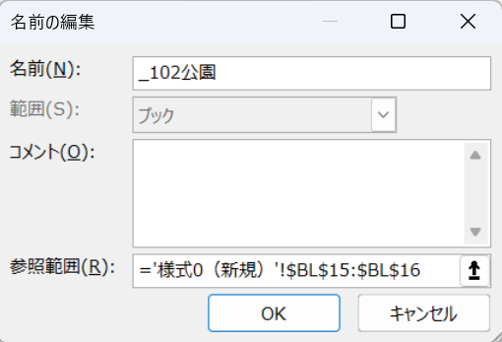
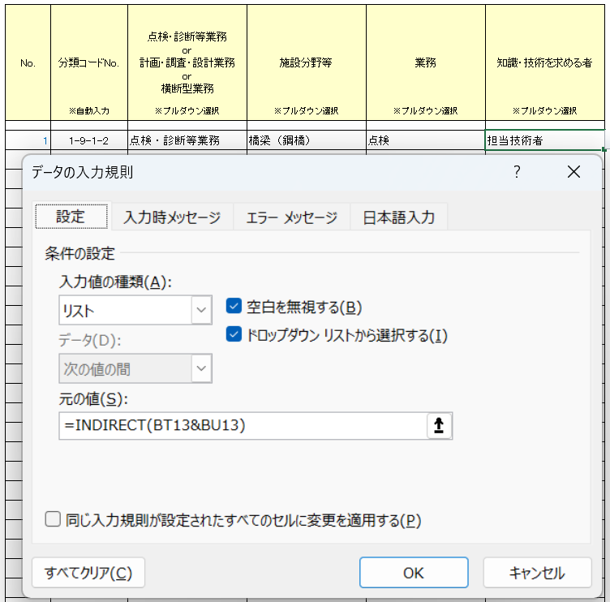
40 |  |  |  |  |  |  |  |  |  |  |  |  |  |  |  |  |  |  |  |  |  |  |  |  |  |  |  |  |  |  |  |  |  |  |  |  | 海岸 | 13 | _213海岸 |  |  |  |  |  |  | 点検・診断等業務 | 空港施設 | 設計（維持管理） | 管理技術者 | → | 点検・診断等業務-空港施設-設計（維持管理）-管理技術者 | 1-13-5-1 |  |  |  |  | _113空港 | 点検・診断 | _113空港3点検診断 | 管理技術者 | _100点検-_113空港-3点検診断-管理 |  | --- | _000区分 | #N/A | #N/A | #N/A | #N/A
 |  |  |  |  |  |  |  |  |  |  |  |  |  |  |  |  |  |  |  |  |  |  |  |  |  |  |  |  |  |  |  |  |  |  |  |  | 道路 | 14 | _214道路 |  |  |  |  |  |  | 計画・調査・設計業務 | 地質・土質 | 調査 | 管理技術者又は主任技術者 | → | 計画・調査・設計業務-地質・土質-調査-管理技術者又は主任技術者 | 2-1-2-1 |  |  |  |  |  | 設計（維持管理） | _113空港5設計 | 管理技術者 | _100点検-_113空港-5設計-管理 |  | --- | _000区分 | #N/A | #N/A | #N/A | #N/A
 |  |  |  |  |  |  |  |  |  |  |  |  |  |  |  |  |  |  |  |  |  |  |  |  |  |  |  |  |  |  |  |  |  |  |  |  | 橋梁 | 15 | _215橋梁 |  |  |  |  |  |  | 計画・調査・設計業務 | 宅地防災 | 計画・調査・設計 | 管理技術者・照査技術者 | → | 計画・調査・設計業務-宅地防災-計画・調査・設計-管理技術者・照査技術者 | 2-19-4-5 |  |  | リスト名↓ | プルダウンリストの範囲↓ | リスト名↓ | プルダウンリストの範囲↓ | リスト名↓ | プルダウンリストの範囲↓ | チェック |  | --- | _000区分 | #N/A | #N/A | #N/A | #N/A
 |  |  |  |  |  |  |  |  |  |  |  |  |  |  |  |  |  |  |  |  |  |  |  |  |  |  |  |  |  |  |  |  |  |  |  |  | トンネル | 16 | _216トンネル |  |  |  |  |  |  | 計画・調査・設計業務 | 建設環境 | 調査 | 管理技術者 | → | 計画・調査・設計業務-建設環境-調査-管理技術者 | 2-2-2-1 |  |  | _200計画 | 地質・土質 | _201地質 | 調査 | _201地質2調査 | 管理技術者又は主任技術者 | _200計画-_201地質-2調査-管理 |  | --- | _000区分 | #N/A | #N/A | #N/A | #N/A
 |  |  |  |  |  |  |  |  |  |  |  |  |  |  |  |  |  |  |  |  |  |  |  |  |  |  |  |  |  |  |  |  |  |  |  |  | 舗装 | 21 | _221舗装 |  |  |  |  |  |  | 計画・調査・設計業務 | 地籍調査 | 調査 | 管理技術者又は主任技術者 | → | 計画・調査・設計業務-地籍調査-調査-管理技術者又は主任技術者 | 2-20-2-1 |  |  |  | 宅地防災 | _219宅地 | 計画・調査・設計 | _219宅地4計調設 | 管理技術者・照査技術者 | _200計画-_219宅地-4計調設-管理照査 |  | --- | _000区分 | #N/A | #N/A | #N/A | #N/A
 |  |  |  |  |  |  |  |  |  |  |  |  |  |  |  |  |  |  |  |  |  |  |  |  |  |  |  |  |  |  |  |  |  |  |  |  | 港湾 | 17 | _217港湾 |  |  |  |  |  |  | 計画・調査・設計業務 | 地籍調査 | 調査 | 担当技術者 | → | 計画・調査・設計業務-地籍調査-調査-担当技術者 | 2-20-2-2 |  |  |  | 建設環境 | _202建設環境 | 調査 | _202建設環境2調査 | 管理技術者 | _200計画-_202建設環境-2調査-管理 |  | --- | _000区分 | #N/A | #N/A | #N/A | #N/A
 |  |  |  |  |  |  |  |  |  |  |  |  |  |  |  |  |  |  |  |  |  |  |  |  |  |  |  |  |  |  |  |  |  |  |  |  | 空港 | 18 | _218空港 |  |  |  |  |  |  | 計画・調査・設計業務 | 電気施設・通信施設・制御処理システム | 計画・調査・設計 | 管理技術者・照査技術者 | → | 計画・調査・設計業務-電気施設・通信施設・制御処理システム-計画・調査・設計-管理技術者・照査技術者 | 2-3-4-5 |  |  |  | 地籍調査 | _220地籍 | 調査 | _220地籍2調査 | 管理技術者又は主任技術者 | _200計画-_220地籍-2調査-管理 |  | --- | _000区分 | #N/A | #N/A | #N/A | #N/A
 |  |  |  |  |  |  |  |  |  |  |  |  |  |  |  |  |  |  |  |  |  |  |  |  |  |  |  |  |  |  |  |  |  |  |  |  |  |  |  |  |  |  |  |  |  | 計画・調査・設計業務 | 建設機械 | 計画・調査・設計 | 管理技術者・照査技術者 | → | 計画・調査・設計業務-建設機械-計画・調査・設計-管理技術者・照査技術者 | 2-4-4-5 |  |  |  | 電気施設・通信施設・制御処理システム |  |  |  | 担当技術者 | _200計画-_220地籍-2調査-担当 |  | --- | _000区分 | #N/A | #N/A | #N/A | #N/A
 |  |  |  |  |  |  |  |  |  |  |  |  |  |  |  |  |  |  |  |  |  |  |  |  |  |  |  |  |  |  |  |  |  |  |  |  | 施設分野 | コード№ | プルダウンリスト名↓ | 業務 | コード№ | プルダウンリスト名↓ | 知識・技術を求める者 | コード№ |  | 計画・調査・設計業務 | 土木機械設備 | 計画・調査・設計 | 管理技術者・照査技術者 | → | 計画・調査・設計業務-土木機械設備-計画・調査・設計-管理技術者・照査技術者 | 2-5-4-5 |  |  |  | 建設機械 | _203電気 | 計画・調査・設計 | _203電気4計調設 | 管理技術者・照査技術者 | _200計画-_203電気-4計調設-管理照査 |  | --- | _000区分 | #N/A | #N/A | #N/A | #N/A
 |  |  |  |  |  |  |  |  |  |  |  |  |  |  |  |  |  |  |  |  |  |  |  |  |  |  |  |  |  |  |  |  |  |  |  |  | 全施設 | 1 | _301全施設 | データ管理（BIM/CIM） | 2 | 2データ管理BIMCIM | 管理技術者 | 1 | 管理 | 計画・調査・設計業務 | 都市計画及び地方計画 | 計画・調査・設計 | 管理技術者・照査技術者 | → | 計画・調査・設計業務-都市計画及び地方計画-計画・調査・設計-管理技術者・照査技術者 | 2-6-4-5 |  |  |  | 土木機械設備 | _204建設機械 | 計画・調査・設計 | _204建設機械4計調設 | 管理技術者・照査技術者 | _200計画-_204建設機械-4計調設-管理照査 |  | --- | _000区分 | #N/A | #N/A | #N/A | #N/A
 |  |  |  |  |  |  |  |  |  |  |  |  |  |  |  |  |  |  |  |  |  |  |  |  |  |  |  |  |  |  |  |  |  |  |  |  |  |  |  | 建設情報システム整備・管理 | 3 | 3建設情報システム | 管理技術者又は主任技術者 | 1 | 管理 | 計画・調査・設計業務 | 都市公園等 | 計画・調査・設計 | 管理技術者・照査技術者 | → | 計画・調査・設計業務-都市公園等-計画・調査・設計-管理技術者・照査技術者 | 2-7-4-5 |  |  |  | 都市計画及び地方計画 | _205土木機械 | 計画・調査・設計 | _205土木機械4計調設 | 管理技術者・照査技術者 | _200計画-_205土木機械-4計調設-管理照査 |  | --- | _000区分 | #N/A | #N/A | #N/A | #N/A
 |  |  |  |  |  |  |  |  |  |  |  |  |  |  |  |  |  |  |  |  |  |  |  |  |  |  |  |  |  |  |  |  |  |  |  |  |  |  |  | 測量(UAV) | 1 | 1測量UAV |  |  |  | 計画・調査・設計業務 | 水道 | 計画・調査・設計 | 管理技術者又は主任技術者 | → | 計画・調査・設計業務-水道-計画・調査・設計-管理技術者又は主任技術者 | 2-22-4-1 |  |  |  | 都市公園等 | _206都市 | 計画・調査・設計 | _206都市4計調設 | 管理技術者・照査技術者 | _200計画-_206都市-4計調設-管理照査 |  | --- | _000区分 | #N/A | #N/A | #N/A | #N/A
 |  |  |  |  |  |  |  |  |  |  |  |  |  |  |  |  |  |  |  |  |  |  |  |  |  |  |  |  |  |  |  |  |  |  |  |  |  |  |  |  |  |  |  |  |  | 計画・調査・設計業務 | 河川・ダム | 計画・調査・設計 | 管理技術者・照査技術者 | → | 計画・調査・設計業務-河川・ダム-計画・調査・設計-管理技術者・照査技術者 | 2-8-4-5 |  |  |  | 水道 | _207公園 | 計画・調査・設計 | _207公園4計調設 | 管理技術者・照査技術者 | _200計画-_207公園-4計調設-管理照査 |  | --- | _000区分 | #N/A | #N/A | #N/A | #N/A
 |  |  |  |  |  |  |  |  |  |  |  |  |  |  |  |  |  |  |  |  |  |  |  |  |  |  |  |  |  |  |  |  |  |  |  |  |  |  |  |  |  |  |  |  |  | 計画・調査・設計業務 | 下水道 | 計画・調査・設計 | 管理技術者 | → | 計画・調査・設計業務-下水道-計画・調査・設計-管理技術者 | 2-9-4-1 |  |  |  | 河川・ダム | _222水道 | 計画・調査・設計 | _222水道4計調設 | 管理技術者又は主任技術者 | _200計画-_222水道-4計調設-管理 |  | --- | _000区分 | #N/A | #N/A | #N/A | #N/A
 |  |  |  |  |  |  |  |  |  |  |  |  |  |  |  |  |  |  |  |  |  |  |  |  |  |  |  |  |  |  |  |  |  |  |  |  |  |  |  |  |  |  |  |  |  | 計画・調査・設計業務 | 砂防 | 計画・調査・設計 | 管理技術者・照査技術者 | → | 計画・調査・設計業務-砂防-計画・調査・設計-管理技術者・照査技術者 | 2-10-4-5 |  |  |  | 下水道 | _208河川ダム | 計画・調査・設計 | _208河川ダム4計調設 | 管理技術者・照査技術者 | _200計画-_208河川ダム-4計調設-管理照査 |  | --- | _000区分 | #N/A | #N/A | #N/A | #N/A
 |  |  |  |  |  |  |  |  |  |  |  |  |  |  |  |  |  |  |  |  |  |  |  |  |  |  |  |  |  |  |  |  |  |  |  |  |  |  |  |  |  |  |  |  |  | 計画・調査・設計業務 | 地すべり対策 | 計画・調査・設計 | 管理技術者・照査技術者 | → | 計画・調査・設計業務-地すべり対策-計画・調査・設計-管理技術者・照査技術者 | 2-11-4-5 |  |  |  | 砂防 | _209下水 | 計画・調査・設計 | _209下水4計調設 | 管理技術者 | _200計画-_209下水-4計調設-管理 |  | --- | _000区分 | #N/A | #N/A | #N/A | #N/A
 |  |  |  |  |  |  |  |  |  |  |  |  |  |  |  |  |  |  |  |  |  |  |  |  |  |  |  |  |  |  |  |  |  |  |  |  |  |  |  |  |  |  |  |  |  | 計画・調査・設計業務 | 急傾斜地崩壊等対策 | 計画・調査・設計 | 管理技術者・照査技術者 | → | 計画・調査・設計業務-急傾斜地崩壊等対策-計画・調査・設計-管理技術者・照査技術者 | 2-12-4-5 |  |  |  | 地すべり対策 | _210砂防 | 計画・調査・設計 | _210砂防4計調設 | 管理技術者・照査技術者 | _200計画-_210砂防-4計調設-管理照査 |  | --- | _000区分 | #N/A | #N/A | #N/A | #N/A
 |  |  |  |  |  |  |  |  |  |  |  |  |  |  |  |  |  |  |  |  |  |  |  |  |  |  |  |  |  |  |  |  |  |  |  |  |  |  |  |  |  |  |  |  |  | 計画・調査・設計業務 | 海岸 | 計画・調査・設計 | 管理技術者・照査技術者 | → | 計画・調査・設計業務-海岸-計画・調査・設計-管理技術者・照査技術者 | 2-13-4-5 |  |  |  | 急傾斜地崩壊等対策 | _211地すべり | 計画・調査・設計 | _211地すべり4計調設 | 管理技術者・照査技術者 | _200計画-_211地すべり-4計調設-管理照査 |  | --- | _000区分 | #N/A | #N/A | #N/A | #N/A
 |  |  |  |  |  |  |  |  |  |  |  |  |  |  |  |  |  |  |  |  |  |  |  |  |  |  |  |  |  |  |  |  |  |  |  |  |  |  |  |  |  |  |  |  |  | 計画・調査・設計業務 | 海岸 | 調査 | 管理技術者・照査技術者 | → | 計画・調査・設計業務-海岸-調査-管理技術者・照査技術者 | 2-13-2-5 |  |  |  | 海岸 | _212急傾斜地 | 計画・調査・設計 | _212急傾斜地4計調設 | 管理技術者・照査技術者 | _200計画-_212急傾斜地-4計調設-管理照査 |  | --- | _000区分 | #N/A | #N/A | #N/A | #N/A
 |  |  |  |  |  |  |  |  |  |  |  |  |  |  |  |  |  |  |  |  |  |  |  |  |  |  |  |  |  |  |  |  |  |  |  |  |  |  |  |  |  |  |  |  |  | 計画・調査・設計業務 | 道路 | 計画・調査・設計 | 管理技術者・照査技術者 | → | 計画・調査・設計業務-道路-計画・調査・設計-管理技術者・照査技術者 | 2-14-4-5 |  |  |  | 道路 | _213海岸 | 計画・調査・設計 | _213海岸4計調設 | 管理技術者・照査技術者 | _200計画-_213海岸-4計調設-管理照査 |  | --- | _000区分 | #N/A | #N/A | #N/A | #N/A
 |  |  |  |  |  |  |  |  |  |  |  |  |  |  |  |  |  |  |  |  |  |  |  |  |  |  |  |  |  |  |  |  |  |  |  |  |  |  |  |  |  |  |  |  |  | 計画・調査・設計業務 | 橋梁 | 計画・調査・設計 | 管理技術者・照査技術者 | → | 計画・調査・設計業務-橋梁-計画・調査・設計-管理技術者・照査技術者 | 2-15-4-5 |  |  |  | 橋梁 |  | 調査 | _213海岸2調査 | 管理技術者・照査技術者 | _200計画-_213海岸-2調査-管理照査 |  | --- | _000区分 | #N/A | #N/A | #N/A | #N/A
 |  |  |  |  |  |  |  |  |  |  |  |  |  |  |  |  |  |  |  |  |  |  |  |  |  |  |  |  |  |  |  |  |  |  |  |  |  |  |  |  |  |  |  |  |  | 計画・調査・設計業務 | トンネル | 計画・調査・設計 | 管理技術者・照査技術者 | → | 計画・調査・設計業務-トンネル-計画・調査・設計-管理技術者・照査技術者 | 2-16-4-5 |  |  |  | トンネル | _214道路 | 計画・調査・設計 | _214道路4計調設 | 管理技術者・照査技術者 | _200計画-_214道路-4計調設-管理照査 |  | --- | _000区分 | #N/A | #N/A | #N/A | #N/A
 |  |  |  |  |  |  |  |  |  |  |  |  |  |  |  |  |  |  |  |  |  |  |  |  |  |  |  |  |  |  |  |  |  |  |  |  |  |  |  |  |  |  |  |  |  | 計画・調査・設計業務 | 舗装 | 計画・調査・設計 | 管理技術者・照査技術者 | → | 計画・調査・設計業務-舗装-計画・調査・設計-管理技術者・照査技術者 | 2-21-4-5 |  |  |  | 舗装 | _215橋梁 | 計画・調査・設計 | _215橋梁4計調設 | 管理技術者・照査技術者 | _200計画-_215橋梁-4計調設-管理照査 |  | --- | _000区分 | #N/A | #N/A | #N/A | #N/A
 |  |  |  |  |  |  |  |  |  |  |  |  |  |  |  |  |  |  |  |  |  |  |  |  |  |  |  |  |  |  |  |  |  |  |  |  |  |  |  |  |  |  |  |  |  | 計画・調査・設計業務 | 港湾 | 計画・調査（全般） | 管理技術者・照査技術者 | → | 計画・調査・設計業務-港湾-計画・調査（全般）-管理技術者・照査技術者 | 2-17-5-5 |  |  |  | 港湾 | _216トンネル | 計画・調査・設計 | _216トンネル4計調設 | 管理技術者・照査技術者 | _200計画-_216トンネル-4計調設-管理照査 |  | --- | _000区分 | #N/A | #N/A | #N/A | #N/A
 |  |  |  |  |  |  |  |  |  |  |  |  |  |  |  |  |  |  |  |  |  |  |  |  |  |  |  |  |  |  |  |  |  |  |  |  |  |  |  |  |  |  |  |  |  | 計画・調査・設計業務 | 港湾 | 計画・調査（深浅測量・水路測量） | 管理技術者・照査技術者 | → | 計画・調査・設計業務-港湾-計画・調査（深浅測量・水路測量）-管理技術者・照査技術者 | 2-17-6-5 |  |  |  | 空港 | _221舗装 | 計画・調査・設計 | _221舗装4計調設 | 管理技術者・照査技術者 | _200計画-_221舗装-4計調設-管理照査 |  | --- | _000区分 | #N/A | #N/A | #N/A | #N/A
 |  |  |  |  |  |  |  |  |  |  |  |  |  |  |  |  |  |  |  |  |  |  |  |  |  |  |  |  |  |  |  |  |  |  |  |  |  |  |  |  |  |  |  |  |  | 計画・調査・設計業務 | 港湾 | 計画・調査（磁気探査） | 管理技術者・照査技術者 | → | 計画・調査・設計業務-港湾-計画・調査（磁気探査）-管理技術者・照査技術者 | 2-17-7-5 |  |  |  | － | _217港湾 | 計画・調査（全般） | _217港湾5計調全般 | 管理技術者・照査技術者 | _200計画-_217港湾-5計調全般-管理照査 |  | --- | _000区分 | #N/A | #N/A | #N/A | #N/A
 |  |  |  |  |  |  |  |  |  |  |  |  |  |  |  |  |  |  |  |  |  |  |  |  |  |  |  |  |  |  |  |  |  |  |  |  |  |  |  |  |  |  |  |  |  | 計画・調査・設計業務 | 港湾 | 計画・調査（潜水探査） | 管理技術者・照査技術者 | → | 計画・調査・設計業務-港湾-計画・調査（潜水探査）-管理技術者・照査技術者 | 2-17-8-5 |  |  |  |  |  | 計画・調査（深浅測量・水路測量） | _217港湾6計調深浅 | 管理技術者・照査技術者 | _200計画-_217港湾-6計調深浅-管理照査 |  | --- | _000区分 | #N/A | #N/A | #N/A | #N/A
 |  |  |  |  |  |  |  |  |  |  |  |  |  |  |  |  |  |  |  |  |  |  |  |  |  |  |  |  |  |  |  |  |  |  |  |  |  |  |  |  |  |  |  |  |  | 計画・調査・設計業務 | 港湾 | 計画・調査（気象・海象調査） | 管理技術者・照査技術者 | → | 計画・調査・設計業務-港湾-計画・調査（気象・海象調査）-管理技術者・照査技術者 | 2-17-9-5 |  |  |  |  |  | 計画・調査（磁気探査） | _217港湾7計調磁気 | 管理技術者・照査技術者 | _200計画-_217港湾-7計調磁気-管理照査 |  | --- | _000区分 | #N/A | #N/A | #N/A | #N/A
 |  |  |  |  |  |  |  |  |  |  |  |  |  |  |  |  |  |  |  |  |  |  |  |  |  |  |  |  |  |  |  |  |  |  |  |  |  |  |  |  |  |  |  |  |  | 計画・調査・設計業務 | 港湾 | 計画・調査（海洋地質・土質調査） | 管理技術者・照査技術者 | → | 計画・調査・設計業務-港湾-計画・調査（海洋地質・土質調査）-管理技術者・照査技術者 | 2-17-10-5 |  |  |  |  |  | 計画・調査（潜水探査） | _217港湾8計調潜水 | 管理技術者・照査技術者 | _200計画-_217港湾-8計調潜水-管理照査 |  | --- | _000区分 | #N/A | #N/A | #N/A | #N/A
 |  |  |  |  |  |  |  |  |  |  |  |  |  |  |  |  |  |  |  |  |  |  |  |  |  |  |  |  |  |  |  |  |  |  |  |  |  |  |  |  |  |  |  |  |  | 計画・調査・設計業務 | 港湾 | 計画・調査（海洋環境調査） | 管理技術者・照査技術者 | → | 計画・調査・設計業務-港湾-計画・調査（海洋環境調査）-管理技術者・照査技術者 | 2-17-11-5 |  |  |  |  |  | 計画・調査（気象・海象調査） | _217港湾9計調気象 | 管理技術者・照査技術者 | _200計画-_217港湾-9計調気象-管理照査 |  | --- | _000区分 | #N/A | #N/A | #N/A | #N/A
 |  |  |  |  |  |  |  |  |  |  |  |  |  |  |  |  |  |  |  |  |  |  |  |  |  |  |  |  |  |  |  |  |  |  |  |  |  |  |  |  |  |  |  |  |  | 計画・調査・設計業務 | 港湾 | 調査（潜水） | 担当技術者 | → | 計画・調査・設計業務-港湾-調査（潜水）-担当技術者 | 2-17-12-2 |  |  |  |  |  | 計画・調査（海洋地質・土質調査） | _217港湾10計調地質 | 管理技術者・照査技術者 | _200計画-_217港湾-10計調地質-管理照査 |  | --- | _000区分 | #N/A | #N/A | #N/A | #N/A
 |  |  |  |  |  |  |  |  |  |  |  |  |  |  |  |  |  |  |  |  |  |  |  |  |  |  |  |  |  |  |  |  |  |  |  |  |  |  |  |  |  |  |  |  |  | 計画・調査・設計業務 | 港湾 | 設計 | 管理技術者・照査技術者 | → | 計画・調査・設計業務-港湾-設計-管理技術者・照査技術者 | 2-17-3-5 |  |  |  |  |  | 計画・調査（海洋環境調査） | _217港湾11計調環境 | 管理技術者・照査技術者 | _200計画-_217港湾-11計調環境-管理照査 |  | --- | _000区分 | #N/A | #N/A | #N/A | #N/A
 |  |  |  |  |  |  |  |  |  |  |  |  |  |  |  |  |  |  |  |  |  |  |  |  |  |  |  |  |  |  |  |  |  |  |  |  |  |  |  |  |  |  |  |  |  | 計画・調査・設計業務 | 空港 | 計画・調査・設計 | 管理技術者・照査技術者 | → | 計画・調査・設計業務-空港-計画・調査・設計-管理技術者・照査技術者 | 2-18-4-5 |  |  |  |  |  | 調査（潜水） | _217港湾12調査潜水 | 担当技術者 | _200計画-_217港湾-12調査潜水-担当 |  | --- | _000区分 | #N/A | #N/A | #N/A | #N/A
 |  |  |  |  |  |  |  |  |  |  |  |  |  |  |  |  |  |  |  |  |  |  |  |  |  |  |  |  |  |  |  |  |  |  |  |  |  |  |  |  |  |  |  |  |  | 横断型業務 | 全施設 | データ管理（BIM/CIM） | 管理技術者又は主任技術者 | → | 横断型業務-全施設-データ管理（BIM/CIM）-管理技術者又は主任技術者 | 3-1-2-1 |  |  |  |  |  | 設計 | _217港湾3設計 | 管理技術者・照査技術者 | _200計画-_217港湾-3設計-管理照査 |  | --- | _000区分 | #N/A | #N/A | #N/A | #N/A
 |  |  |  |  |  |  |  |  |  |  |  |  |  |  |  |  |  |  |  |  |  |  |  |  |  |  |  |  |  |  |  |  |  |  |  |  |  |  |  |  |  |  |  |  |  | 横断型業務 | 全施設 | 建設情報システム整備・管理 | 管理技術者 | → | 横断型業務-全施設-建設情報システム整備・管理-管理技術者 | 3-1-3-1 |  |  |  |  | _218空港 | 計画・調査・設計 | _218空港4計調設 | 管理技術者・照査技術者 | _200計画-_218空港-4計調設-管理照査 |  | --- | _000区分 | #N/A | #N/A | #N/A | #N/A
 |  |  |  |  |  |  |  |  |  |  |  |  |  |  |  |  |  |  |  |  |  |  |  |  |  |  |  |  |  |  |  |  |  |  |  |  |  |  |  |  |  |  |  |  |  | 横断型業務 | 全施設 | 測量(UAV) | 管理技術者又は主任技術者 | → | 横断型業務-全施設-測量(UAV)-管理技術者又は主任技術者 | 3-1-1-1 |  |  | リスト名↓ | プルダウンリストの範囲↓ | リスト名↓ | プルダウンリストの範囲↓ | リスト名↓ | プルダウンリストの範囲↓ | チェック |  | --- | _000区分 | #N/A | #N/A | #N/A | #N/A
 |  |  |  |  |  |  |  |  |  |  |  |  |  |  |  |  |  |  |  |  |  |  |  |  |  |  |  |  |  |  |  |  |  |  |  |  |  |  |  |  |  |  |  |  |  |  |  |  |  |  |  |  |  |  | _300横断 | 全施設 | _301全施設 | データ管理（BIM/CIM） | _301全施設2データ管理BIMCIM | 管理技術者又は主任技術者 | _300横断-_301全施設-2データ管理BIMCIM-管理
 |  |  |  |  |  |  |  |  |  |  |  |  |  |  |  |  |  |  |  |  |  |  |  |  |  |  |  |  |  |  |  |  |  |  |  |  |  |  |  |  |  |  |  |  |  |  |  |  |  |  |  |  |  |  |  | － |  | 建設情報システム整備・管理 | _301全施設3建設情報システム | 管理技術者 | _300横断-_301全施設-3建設情報システム-管理
 |  |  |  |  |  |  |  |  |  |  |  |  |  |  |  |  |  |  |  |  |  |  |  |  |  |  |  |  |  |  |  |  |  |  |  |  |  |  |  |  |  |  |  |  |  |  |  |  |  |  |  |  |  |  |  |  |  | 測量(UAV) | _301全施設1測量UAV | 管理技術者又は主任技術者 | _300横断-_301全施設-1測量UAV-管理

